地址
廠商 | 地點 |  | 公司 | 地點
1 | 工廠(台中市大肚區沙田路2段399巷41號) | 5點半前要到(要拿信封給工廠) | 1 | 回公司(台中市北屯區景南巷1-1號)
2 | 大肚虎(台中市大肚區王田里沙田路一段235-1號) |  | 2 | 桃辦(桃園市桃園區永安路690號)
3 | 輪子(苗栗縣苑裡鎮舊社里1鄰3之2號)
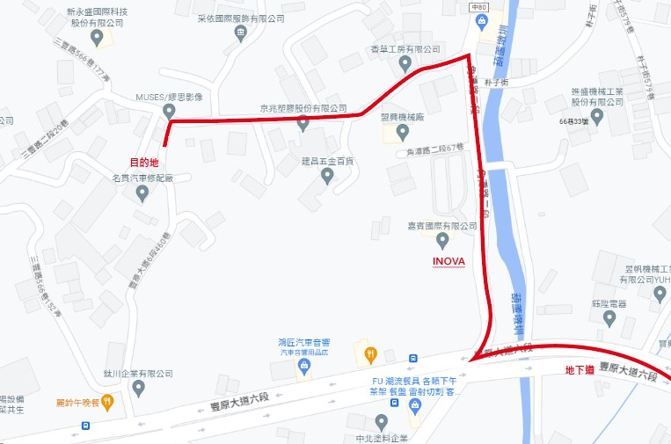
4 | 神岡(台中市豐原區豐原大道六段460巷99號) | 420台中市豐原區角潭路二段57號INOVA瑛誼綠科技股份有限公司
5 | 烏金(台中市烏日區溪南路二段575號)
6 | MJ(台中市西屯區環中路三段龍洋巷50-8號)
7 | MJ2(台中市大雅區秀山路346之3號)
8 | 觀音(桃園市觀音工業區工業三路10號) | 5點前要到
9 | 烏鎮(台中市烏日區溪南路二段538號)
10 | 木箱(台中市大里區練武路40巷38號)
11 | 彩鳳(臺南市山上區明和里明和76之95號)
12 | 彩虹(台南市新營區新進路二段350號)
13 | 金裕盛精密工業(台中市大里區塗城路41號)
14 | PL(台北市大同區重慶北路三段191巷14號1樓 )
15 | 工業區(台中市西屯區工業區33路12之1號)
16 | 體育(台中市太平區中興里東平路777巷7號) | 詠勝
17 | 橋下(台中市南屯區五權西路三段一巷55之5號)
18 | 平鐵(台中市東區建德街217號) | 懷德行
19 | PE板(台中市東區自由路四段121巷1號)
20 | 吉利(彰化市南興街121巷25弄63號)
21 | 觀音2
22 | 廣裕汽車股份有限公司(驗車)(台中市北屯區松竹路一段901號)
23 | 九龍(台中市大雅區永和路97號)
24 | 銘版(台中市太平區永豐路424巷23號) | 常勝銘版實業社
25 | 鍍鋅(彰化縣鹿港鎮鹿工南三路22號) (過磅單下次去取回要帶去) | 守祥企業社/金正豐企業
26 | 層架(台中市烏日區環中路八段399-10號)
27 | ML(台中市太平區大里工業區工業16路32號) | 明禮
28 | 通達貨運(大雅區民生路４段３７６巷８號)
29
30
31

